상품제안서
소량 컬러인쇄 종이쇼핑백 5호~6호 | 상품코드: S25914

 |  |  |  |  |  |  | 02-713-8555 | www.synergygift.co.kr
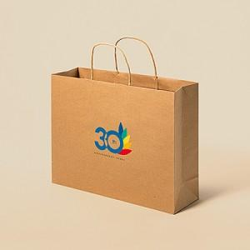

【상세/제작정보】 | <p>* 50개 단위로 주문 가능합니다.&nbsp;</p><p>* 인쇄기본사이즈 : (가로) 14 x (세로) 10 cm, 그 외 사이즈는 별도문의!</p>

【인쇄/포장옵션】 | 풀칼라 / 포장불가능

【공급단가】 | 수량 | 100~ | 300~ | 500~ | 1,000~ | 3,000~
*VAT별도 | 5호 | 2,760원 | 2,660원 | 2,560원 | 2,460원 | 2,390원
 | 6호 | 2,900원 | 2,790원 | 2,680원 | 2,580원 | 2,510원

【상품 URL】 | https://www.synergygift.co.kr:443/src/goods_detail.php?gdno=25914

